DATA
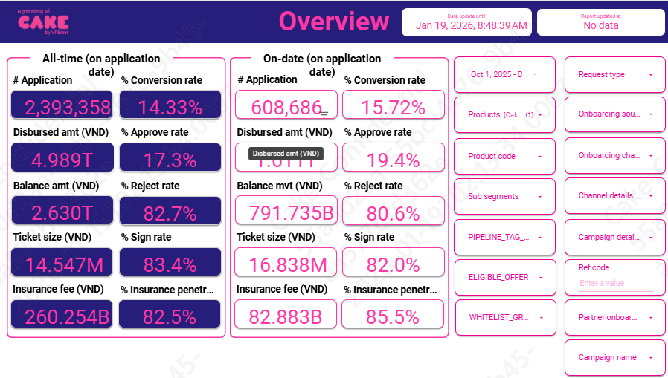
HKN-TTA
DATE: 20260119

1 | Aproval rate, signed rate

 | aprroval rate |  | 19.40%
 | Signed rate |  | 82.00%

2 | Disburse, Tenor, Insurance, IR, COF

 | Disburse date | # Disburse | Disburse amount (VND) | Current balance (VND) | Ticket size (VND) | Avg tenor (Month) | Avg IR (%) | Insurance fee (VND) | % Insurance penetration by date
 | Dec-25 | 32,532 | 522,091,590,000 |  | 16,048,555 | 16 | 45.6% | 25,950,590,000 | 85.5% | 496,141,000,000
 | Nov-25 | 35,244 | 587,879,520,000 |  | 16,680,272 | 16.6 | 45.8% | 29,986,520,000 | 86.5% | 557,893,000,000
 | Oct-25 | 27,889 | 501,046,570,000 |  | 17,965,742 | 16.1 | 48.7% | 26,958,570,000 | 84.2% | 474,088,000,000

 | AVG |  |  |  | 16.84 | 16 | 46.65% | 6.35% | 85.46%

 | IR | Oct | Nov | Dec
 | Balance by day | 49,125,700,122,512 | 53,371,592,487,514 | 62,875,744,057,525
 | CII | 63,947,718,299 | 68,898,864,795 | 79,566,972,659

 |  | 47.51% | 47.12% | 46.19%

 | IR | 46.88%

 | COF | Years (BUSINESS_DATE) | Months (BUSINESS_DATE) | Sum of BALANCE | Sum of Lai DCV
 |  | 2025 | Oct | 55,718,041,678,188 | 11,086,910,530
 |  |  | Nov | 60,664,723,102,156 | 12,291,392,740
 |  |  | Dec | 64,454,080,980,970 | 13,296,565,123

 | COF | 7.4%

3 | UW, collection, MKT
 |  | Oct-25 | Nov-25 | Dec-25
 | New ACC | 27,889 | 35,244 | 32,532
 | Active acc | 148,368 | 164,833 | 175,434

 | MKT acquisition | 3,521,268,286 | 3,572,659,134 | 4,434,068,627
 | UW | 3,244,594,700 | 3,222,585,555 | 3,358,287,754
 | Collection | 413,184,460 | 631,367,160 | 596,333,548
 | SMS | 76,081,165 | 72,626,435 | 68,542,385
 | Esign | 20,273,768 | 25,856,419 | 24,523,545
 | NFC | 43,041,607 | 49,164,899 | 55,565,858

 | MKT acquisition |  | 0.1205
 | UW |  | 0.1027
 | Collection |  | 0.0080 | Sử dụng mức tương đương Q1-2 | 3358.0999467
 | SMS |  | 0.0004
 | Disburse cost |  | 0.0023

4 | Early repayment

 |  | 10 | 11 | 12
 | MOB1-3 | 8% | 8% | 8%
 | MOB4-end | 5% | 5% | 5%

 | Balance | 1,884,077,906,690 | 2,174,765,666,320 | 2,357,795,195,257

 | MOB01 | 8.00%
 | MOB 23 | 8.00%
 | MOBother | 5.00%

5 | Allocation cost

 | Sử dụng kết quả từ báo cáo UPL

 | Direct HR | 0.009
 | Indirect HR | 0.024
 | System | 0.012
 | Other | 0.012

6 | RR Netflow

 | Row Labels | ADJUST | AVG | 202510 | 202511 | 202512
 | B00 | 5.7% | 5.85% | 5.71% | 6.08% | 5.76%
 | B01 | 67.2% | 69.06% | 66.52% | 70.69% | 69.96%
 | B02 | 91.2% | 93.62% | 91.66% | 93.88% | 95.33%
 | B03 | 98.0% | 98.52% | 98.55% | 97.37% | 99.66%
 | B04 | 98.1% | 98.45% | 98.60% | 98.17% | 98.58%
 | B05 | 98.0% | 98.03% | 100.00% | 98.76% | 95.32%
 | B06 | 97.9% | 97.93% | 94.88% | 98.92% | 100.00%
 | B07 | 98.0% | 98.17% | 99.39% | 99.46% | 95.65%
 | B08 | 92.2% | 93.16% | 79.47% | 100.00% | 100.00%
 | B09 |  | 100.00% | 100.00% | 100.00% | 100.00%
 | B10+

 | Sum of principal_balance_at_report_month |  |  | Column Labels
 | Row Labels |  |  | 202412 | 202501 | 202502 | 202503 | 202504 | 202505 | 202506 | 202507 | 202508 | 202509 | 202510 | 202511 | 202512
 | B00 |  |  | 472,322,545,218 | 548,249,803,946 | 541,717,797,867 | 614,722,787,088 | 714,031,374,097 | 814,473,604,258 | 912,372,166,536 | 1,097,187,356,426 | 1,212,920,721,284 | 1,433,230,955,633 | 1,629,400,914,128 | 1,880,526,109,389 | 2,029,211,727,212
 | B01 |  |  | 20,187,101,217 | 18,759,630,316 | 41,945,397,384 | 28,068,097,918 | 33,041,247,890 | 35,905,995,283 | 46,114,186,411 | 43,661,024,729 | 59,724,367,347 | 76,264,772,399 | 81,874,690,740 | 99,094,109,473 | 108,239,808,295
 | B02 |  |  | 11,123,493,111 | 12,544,022,209 | 13,512,280,425 | 21,754,864,615 | 18,225,145,438 | 19,822,959,527 | 24,478,374,309 | 30,989,306,095 | 30,875,783,906 | 41,720,110,578 | 50,732,453,299 | 57,879,518,631 | 69,323,725,358
 | B03 |  |  | 8,287,901,156 | 10,810,619,133 | 12,418,654,846 | 12,555,804,598 | 20,634,769,663 | 17,733,956,782 | 18,443,244,567 | 21,658,817,585 | 28,556,255,704 | 29,411,430,429 | 38,240,271,045 | 47,627,149,789 | 55,175,059,526
 | B04 |  |  | 7,850,728,902 | 8,163,916,715 | 10,438,859,070 | 12,069,733,937 | 12,199,156,116 | 20,065,536,087 | 17,158,096,633 | 18,766,013,604 | 21,965,818,661 | 27,747,353,589 | 28,984,564,136 | 37,234,091,204 | 47,463,409,887
 | B05 |  |  | 6,441,650,359 | 7,685,941,299 | 7,611,150,869 | 9,948,213,871 | 11,806,636,186 | 11,945,657,516 | 19,725,668,140 | 16,258,963,238 | 18,384,836,174 | 21,548,879,129 | 27,358,328,970 | 28,455,138,403 | 36,707,225,110
 | B06 |  |  | 4,798,673,312 | 6,609,712,090 | 7,758,773,325 | 7,743,188,906 | 9,797,174,705 | 11,061,457,972 | 11,757,031,039 | 20,727,259,727 | 16,011,789,874 | 18,074,346,516 | 22,155,755,083 | 27,019,388,404 | 27,124,036,896
 | B07 |  |  |  | 4,790,823,715 | 6,308,005,084 | 7,572,900,315 | 7,624,896,679 | 9,949,216,974 | 10,948,883,426 | 10,752,058,753 | 21,226,053,145 | 15,871,826,477 | 17,148,630,606 | 21,916,327,572 | 27,093,584,267
 | B08 |  |  |  |  | 4,480,054,276 | 6,294,044,965 | 7,429,979,763 | 7,584,906,611 | 9,594,466,407 | 11,246,721,645 | 9,993,366,789 | 20,835,530,900 | 15,775,042,588 | 17,056,308,822 | 20,962,958,617
 | B09 |  |  |  |  |  | 4,699,804,820 | 6,272,176,107 | 7,348,321,656 | 7,502,550,443 | 9,787,269,405 | 11,205,635,416 | 9,993,366,789 | 16,557,230,039 | 15,775,042,588 | 18,178,440,496
 | B10+ |  |  |  |  |  |  | 4,699,804,820 | 11,172,353,381 | 18,520,675,037 | 26,020,427,393 | 36,226,012,939 | 47,427,039,762 | 62,207,230,914 | 78,764,460,953 | 95,079,899,641

